Sheet1
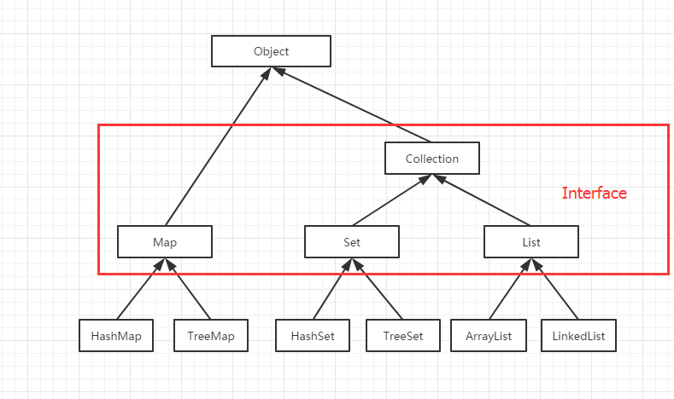
关于集合： Map、Collection（Set/List）都是接口. Set和List都继承了Collection，Collection中不包含Map，而Map和Collection直接继承了Object. 有序：存储顺序与添加顺序相同，可以通过下标访问 无序：存储顺序与添加顺序无关，没有下标 按照以上定义，List是有序的，Set是无序的. 此外，List允许重复值，Set不允许重复值，即: List - 有序可重复 Set - 无序不可重复 Map中的TreeMap、Set中的TreeSet实现了相关的SortedXXX接口，因此存储时是排好序的，但存储顺序与添加顺序无关，不允许null值/null键. Map中的HashMap、Set中的HashSet都是基于哈希表，无序，允许null值/null键. HashMap/HashSet、ArrayList/LinkedList允许null TreeMap/TreeSet不允许null 只有带Tree的不能为null，且在存储时排好序.（若HashSet允许null,就不能排序了）

